Hoja1
Módulo de Excel Avanzado - Informes Comparativos
Creación y edición de otros tipos de Gráficos que facilitan el análisis de información administrativa.
Actividad
1- Basado en el rango A6:C13 construya la GRÁFICA DE BURBUJAS que facilita el análisis de los resultados.
2- Basado en el rango A18:B33 construya una GRÁFICA DE CASCADA idéntica a la imagen del frente.

Día de la semana | Cant de Llamadas | Efectividad en las ventas |  | Gráfica de Burbujas
Lunes | 364 | 17.50%
Martes | 295 | 12.80%
Miércoles | 246 | 11.40%
Jueves | 327 | 23.70%
Viernes | 156 | 29.70%
Sábado | 257 | 32.50%
Domingo | 98 | 15.80%

 |  |  |  |  | Imagen de la gráfica de Cascada
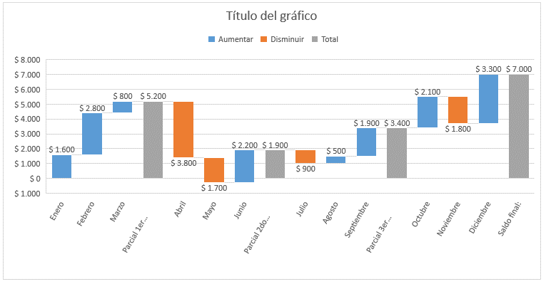
Real - Presupuesto |  |  | Venta Real | Venta presupuestada
Enero | $ 1,600 |  | $ 16,800 | $ 15,200
Febrero | $ 2,800 |  | $ 19,600 | $ 16,800
Marzo | $ 800 |  | $ 21,400 | $ 20,600
Parcial 1er Trimestre: | $ 5,200
Abril | $ 3,800 |  | $ 18,600 | $ 22,400
Mayo | $ 1,700 |  | $ 21,900 | $ 23,600
Junio | $ 2,200 |  | $ 26,800 | $ 24,600
Parcial 2do Trimestre: | $ 1,900
Julio | $ 900 |  | $ 24,900 | $ 25,800
Agosto | $ 500 |  | $ 27,900 | $ 27,400
Septiembre | $ 1,900 |  | $ 30,800 | $ 28,900
Parcial 3er Trimestre: | $ 3,400
Octubre | $ 2,100 |  | $ 34,600 | $ 32,500
Noviembre | $ 1,800 |  | $ 32,800 | $ 34,600
Diciembre | $ 3,300 |  | $ 41,300 | $ 38,000
Saldo final: | $ 7,000

